はじめのマクロ設定について
マクロ印刷するには、はじめに「入力はこちら」シートにて以下の手順でマクロを組み、最後に「名前を付けて保存」にてマクロ有効ブック（xlsm）で保存する必要があります。 なお、このマクロは簡易的なものであり、少し手間はかかりますが、ボックスで開始番号や終了番号を指定できるように加工をすると便利です。

STEP 1 | 右のコードをコピーします。 | Dim 番号 As Integer a = 1 n = Cells(Rows.Count, 2).End(xlUp).Row For 番号 = a To n-8 Sheets("評価シート").Range("R1").Value = 番号 Sheets("評価シート").PrintOut Next 番号

STEP 2 | 「入力はこちら」シートに移動し 印刷ボックスを右クリックしてマクロの登録をクリックします。 開いたら新規作成をクリックします。 | 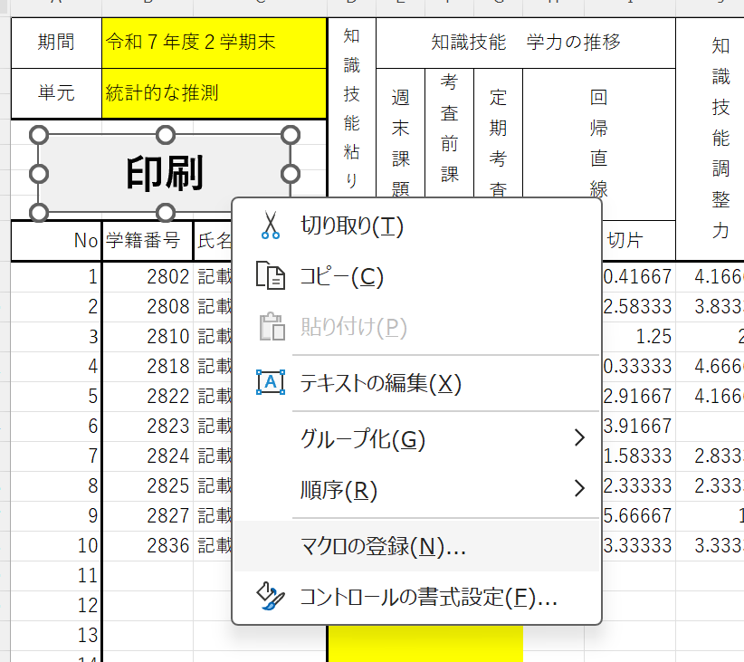 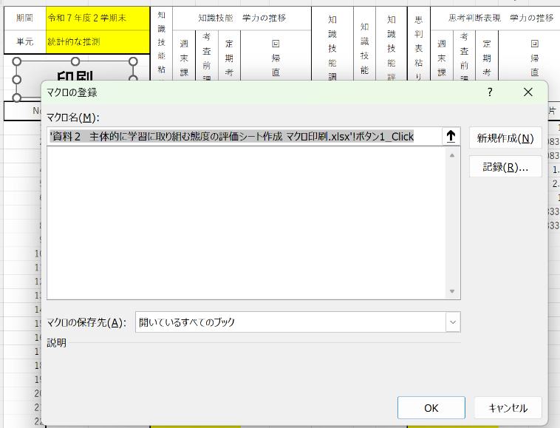

STEP 3 | STEP 1でコピーしたコードを Sub ボタン1_Click() と End Subの間にペーストします。 | 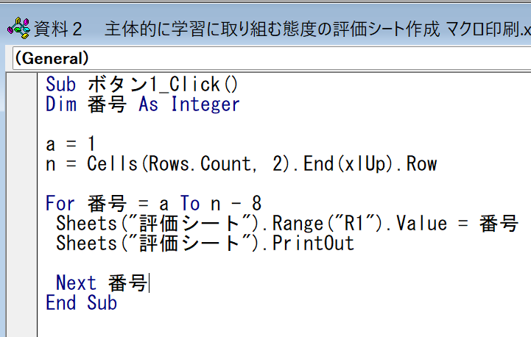

STEP 4 | 名前を付けて保存で「Excel マクロ有効ブック(*.xlsm)」で保存します。

STEP 5 | 保存したファイル●●.xlsmを開いて、入力はこちらシートにデータを入力後、印刷ボタンを押せば全員分が印刷されます。 配付するものなのでプリンタの設定で片面印刷にしてください。 | 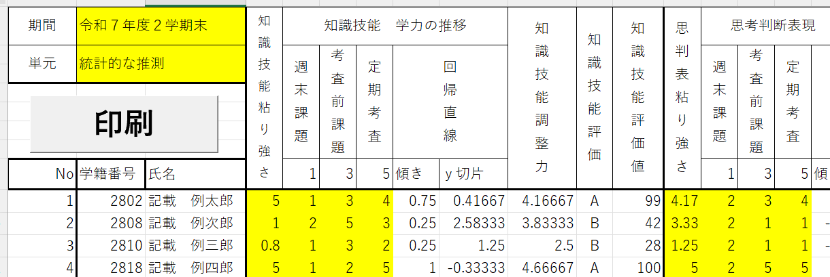

入力はこちら
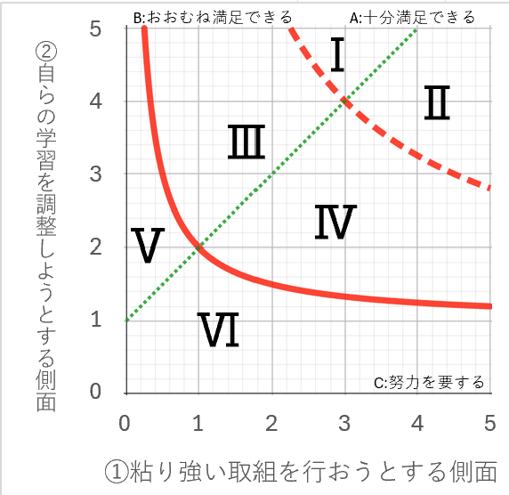
期間 | 令和７年度２学期末 |  | 知識技能粘り強さ | 知識技能 学力の推移 |  |  |  |  | 知識技能調整力 | 知識技能評価 | 知識技能評価値 | 思判表粘り強さ | 思考判断表現 学力の推移 |  |  |  |  | 思考判断表現調整力 | 思判表評価 | 思判表評価値 | 粘り強さ合算 | 調整力合算 | 合計評価 | 合計評価値 | 自己評価 |  |  |  |  |  | 知識技能に関するフィードバック | 思考判断表現に関するフィードバック
単元 | 統計的な推測 |  |  | 週末課題 | 考査前課題 | 定期考査 | 回帰直線 |  |  |  |  |  | 週末課題 | 考査前課題 | 定期考査 | 回帰直線 |  |  |  |  |  |  |  |  | 知識・技能 |  | 思考・判断 ・表現 |  | 自由記述 | Ⅰ | 知識・技能における主体性の粘り強さと調整力のバランスが取れています。毎週の週末課題の量を維持しながら、さらなる成長をしていきましょう。 | 思考・判断・表現における主体性の粘り強さと調整力のバランスが取れています。パフォーマンス課題や対話的な活動では積極的に発言し、さらなる成長をしていきましょう。
 |  |  |  |  |  |  |  |  |  |  |  |  |  |  |  |  |  |  |  |  |  |  |  |  |  |  |  |  |  | Ⅱ | 知識・技能における主体性の粘り強さと調整力のバランスが取れています。自力で解けなかった問題を振り返り、週末課題の質を高めていきましょう。 | 思考・判断・表現における主体性の粘り強さと調整力のバランスが取れています。自力で解けなかった問題を振り返り、週末課題の質を高めていきましょう。
 |  |  |  |  |  |  |  |  |  |  |  |  |  |  |  |  |  |  |  |  |  |  |  |  |  |  |  |  |  | Ⅲ | 知識・技能における主体性は粘り強さと調整力のバランスが重要です。表での「評価」の位置を考えて毎週の週末課題の取り組む量を増やしましょう。 | 思考・判断・表現における主体性は粘り強さと調整力のバランスが重要です。表での「評価」の位置を考えてパフォーマンス課題や対話的な活動へ積極的に取り組みましょう。
 |  |  |  |  |  |  |  |  |  |  |  |  |  |  |  |  |  |  |  |  |  |  |  |  | 粘り強さ | 調整力 | 粘り強さ | 調整力 |  | Ⅳ | 知識・技能における主体性は粘り強さと調整力のバランスが重要ですが、表での「評価」の位置を考えて自力で解けなかった問題を振り返るなど、毎週の週末課題の取り組み方を工夫しましょう。 | 思考・判断・表現における主体性は粘り強さと調整力のバランスが重要ですが、表での「評価」の位置を考えてパフォーマンス課題や対話的な活動への取り組み方を工夫しましょう。
 |  |  |  |  |  |  |  |  |  |  |  |  |  |  |  |  |  |  |  |  |  |  |  |  |  |  |  |  |  | Ⅴ | 知識・技能における主体性は粘り強さと調整力で評価します。まずは毎週の週末課題に粘り強く取り組むことから始めましょう。 | 思考・判断・表現における主体性は粘り強さと調整力で評価します。まずはパフォーマンス課題や対話的な活動に粘り強く取り組むことから始めましょう。
 |  |  |  |  |  |  |  |  |  |  |  |  |  |  |  |  |  |  |  |  |  |  |  |  |  |  |  |  |  | Ⅵ | 知識・技能における主体性の評価は粘り強く取り組むだけではなく、自らの学習を振り返りながら取り組む内容や方法を見直すことで改善されます。 | 思考・判断・表現における主体性の評価はパフォーマンス課題や対話的な活動にただ粘り強く取り組むだけでなく、振り返りながら取り組む内容や方法を見直すことで改善されます。
No | 学籍番号 | 氏名 |  | 1 | 3 | 5 | 傾き | ｙ切片 |  |  |  |  | 1 | 3 | 5 | 傾き | ｙ切片
1 | 2802 | 記載 例太郎 | 5 | 1 | 3 | 4 | 0.75 | 0.41666666667 | 4.1666666667 | A | 99 | 4.1666666667 | 2 | 3 | 4 | 0.5 | 1.5 | 4 | A | 88 | 4.5833333333 | 4.0833333333 | A | 93 | 2 | 4 | 3 | 3 | もっと友達と話し合って取り組む時間をとるべきだったと感じました。その理由は一人で取り組んでいても解けないことが多く、解説を聞いて自分では思いつかなかった考え方に気づくことがよくあったからです。次からはもっと積極的に話し合いをしたいです。 |  | 知識・技能における主体性の粘り強さと調整力のバランスが取れています。自力で解けなかった問題を振り返り、週末課題の質を高めていきましょう。 | 思考・判断・表現における主体性の粘り強さと調整力のバランスが取れています。自力で解けなかった問題を振り返り、週末課題の質を高めていきましょう。
2 | 2808 | 記載 例次郎 | 1 | 2 | 5 | 3 | 0.25 | 2.5833333333 | 3.8333333333 | B | 42 | 3.3333333333 | 2 | 1 | 1 | -0.25 | 2.0833333333 | 1.1 | C | 14 | 2.1666666667 | 2.4666666667 | B | 44 | 3 | 4 | 4 | 4 | 自分に必要なことを見つけて行動する力は自分にはあまりないと思います。自分の好きな物理を優先することが多く自制が利くとは思えないし、毎日の積み重ねが必要にもかかわらず英語は本番の自分に期待してばかりいます。 |  | 知識・技能における主体性は粘り強さと調整力のバランスが重要です。表での「評価」の位置を考えて毎週の週末課題の取り組む量を増やしましょう。 | 思考・判断・表現における主体性の評価はパフォーマンス課題や対話的な活動にただ粘り強く取り組むだけでなく、振り返りながら取り組む内容や方法を見直すことで改善されます。
3 | 2810 | 記載 例三郎 | 0.83333333333 | 1 | 3 | 2 | 0.25 | 1.25 | 2.5 | B | 28 | 1.25 | 2 | 1 | 1 | -0.25 | 2.0833333333 | 1.1 | C | 9 | 1.0416666667 | 1.8 | C | 22 | 2 | 3 | 4 | 2 | 時々自ら時間をかけていろいろな解き方を模索しながらその問題に適している解き方を探して解いた。でも毎回深く自ら取り組むことができなかったことがよくなかった。今後は毎日コツコツやって日々努力しようと思った |  | 知識・技能における主体性は粘り強さと調整力のバランスが重要です。表での「評価」の位置を考えて毎週の週末課題の取り組む量を増やしましょう。 | 思考・判断・表現における主体性の評価はパフォーマンス課題や対話的な活動にただ粘り強く取り組むだけでなく、振り返りながら取り組む内容や方法を見直すことで改善されます。
4 | 2818 | 記載 例四郎 | 5 | 1 | 2 | 5 | 1 | -0.33333333333 | 4.6666666667 | A | 100 | 5 | 2 | 5 | 5 | 0.75 | 1.75 | 5 | A | 100 | 5 | 4.8333333333 | A | 100 | 3 | 3 | 4 | 2 | 「粘り強く取り組む力」については答えが違ったときなどはネットで検索して調べたり自分の考え方では答えにたどり着けないのかなど時間をかけて取り組んだ。「自らの学習を調整する力」については受験勉強と練磨の時間を両立して取り組んだ |  | 知識・技能における主体性の粘り強さと調整力のバランスが取れています。自力で解けなかった問題を振り返り、週末課題の質を高めていきましょう。 | 思考・判断・表現における主体性の粘り強さと調整力のバランスが取れています。自力で解けなかった問題を振り返り、週末課題の質を高めていきましょう。
5 | 2822 | 記載 例五郎 | 4.1666666667 | 3 | 4 | 4 | 0.25 | 2.9166666667 | 4.1666666667 | A | 91 | 4.1666666667 | 2 | 4 | 3 | 0.25 | 2.25 | 3.5 | A | 81 | 4.1666666667 | 3.8333333333 | A | 85 | 4 | 4 | 3 | 4 | わからない問題があっても、参考書を参考にしたりネットでしらべたりして最後まで解こうとしてがんばった。後ろに載ってるちょっとした解法みたいなのよりも自分が思いついた方法で解きたかったからがんばった。 |  | 知識・技能における主体性の粘り強さと調整力のバランスが取れています。自力で解けなかった問題を振り返り、週末課題の質を高めていきましょう。 | 思考・判断・表現における主体性の粘り強さと調整力のバランスが取れています。自力で解けなかった問題を振り返り、週末課題の質を高めていきましょう。
6 | 2823 | 記載 例子 | 2.5 | 4 | 5 | 5 | 0.25 | 3.9166666667 | 5 | A | 79 | 3.3333333333 | 2 | 3 | 4 | 0.5 | 1.5 | 4 | A | 79 | 2.9166666667 | 4.5 | A | 79 | 2 | 3 | 2 | 2 | 数字が具体的に与えられている問題でも、一般化して考えたり、模範解答とは違う道筋での答え方がないかを考えたりした。 |  | 知識・技能における主体性の粘り強さと調整力のバランスが取れています。毎週の週末課題の量を維持しながら、さらなる成長をしていきましょう。 | 思考・判断・表現における主体性の粘り強さと調整力のバランスが取れています。パフォーマンス課題や対話的な活動では積極的に発言し、さらなる成長をしていきましょう。
7 | 2824 | 記載 例美 | 4.1666666667 | 2 | 2 | 3 | 0.25 | 1.5833333333 | 2.8333333333 | B | 69 | 3.75 | 1 | 3 | 3 | 0.5 | 0.83333333333 | 3.3333333333 | B | 74 | 3.9583333333 | 3.0833333333 | B | 71 | 2 | 1 | 2 | 2 | 計画を立てるのが下手で予定がずれていくせいで毎日コツコツ継続することが苦手でした。テストで同じ日に化学や物理、数学があると課題をギリギリ終わらせたり終わらなかったりしてテスト後に課題を終わらせたりしていたので良くなかったと思います |  | 知識・技能における主体性は粘り強さと調整力のバランスが重要ですが、表での「評価」の位置を考えて自力で解けなかった問題を振り返るなど、毎週の週末課題の取り組み方を工夫しましょう。 | 思考・判断・表現における主体性は粘り強さと調整力のバランスが重要ですが、表での「評価」の位置を考えてパフォーマンス課題や対話的な活動への取り組み方を工夫しましょう。
8 | 2825 | 記載 例奈 | 4.1666666667 | 2 | 3 | 2 | 0 | 2.3333333333 | 2.3333333333 | B | 59 | 4.1666666667 | 2 | 3 | 2 | 0 | 2.3333333333 | 2.3333333333 | B | 59 | 4.1666666667 | 2.3333333333 | B | 58 | 3 | 4 | 3 | 4 | できるだけ自力で解くように頑張りました |  | 知識・技能における主体性は粘り強さと調整力のバランスが重要ですが、表での「評価」の位置を考えて自力で解けなかった問題を振り返るなど、毎週の週末課題の取り組み方を工夫しましょう。 | 思考・判断・表現における主体性は粘り強さと調整力のバランスが重要ですが、表での「評価」の位置を考えてパフォーマンス課題や対話的な活動への取り組み方を工夫しましょう。
9 | 2827 | 記載 例華 | 1 | 5 | 2 | 1 | -1 | 5.6666666667 | 1.1 | C | 8 | 0.83333333333 | 2 | 2 | 2 | 0 | 2 | 2 | C | 23 | 0.91666666667 | 1.55 | C | 17 | 3 | 5 | 4 | 1 | 数弱の僕は基礎知識も危ういままチャートをひたすら解いていました。やっていく中で基礎が足りなくて膨大な時間がかかることに気が付きました。そこで教科書レベルの参考書に戻ってから公式の成り立ちなど理解していく中で数学が少しずつ楽しくなりチャートの細かいところなども気にするようになったりマニアックな裏技とか公式を知るのがすごい楽しくなりました。でも数学はまだできないので応用力とかをどうつけていくのか思考中です。 |  | 知識・技能における主体性の評価は粘り強く取り組むだけではなく、自らの学習を振り返りながら取り組む内容や方法を見直すことで改善されます。 | 思考・判断・表現における主体性の評価はパフォーマンス課題や対話的な活動にただ粘り強く取り組むだけでなく、振り返りながら取り組む内容や方法を見直すことで改善されます。
10 | 2836 | 記載 例代 | 5 | 3 | 4 | 3 | 0 | 3.3333333333 | 3.3333333333 | A | 85 | 5 | 3 | 3 | 3 | 0 | 3 | 3 | A | 79 | 5 | 3.1666666667 | A | 82 | 3 | 4 | 5 | 2 | 苦手な問題でもあきらめることなく解き切ることができました。公式などはあまり覚えてなく調べないと解けない問題もあったので頑張ってやりたいです。 |  | 知識・技能における主体性の粘り強さと調整力のバランスが取れています。自力で解けなかった問題を振り返り、週末課題の質を高めていきましょう。 | 思考・判断・表現における主体性の粘り強さと調整力のバランスが取れています。自力で解けなかった問題を振り返り、週末課題の質を高めていきましょう。
11
12
13
14
15
16
17
18
19
20
21
22
23
24
25
26
27
28
29
30
31
32
33
34
35
36
37
38
39
40
41
42
43
44
45
46
47
48
49
50
51
52
53
54
55
56
57
58
59
60
61
62
63
64
65
66
67
68
69
70
71
72
73
74
75
76
77
78
79
80
...

評価シート
令和７年度２学期末 |  |  | 「主体的に学習に取り組む態度」の評価シート |  |  |  |  |  |  |  |  | 3

学籍番号 | 氏名 |  |  |  | 単元 |  | 統計的な推測
2810 | 記載 例三郎

知識技能における | 粘り強さ | 調整力 | ABC評価 | 評価ポイント |  | 思考判断表現における |  | 粘り強さ | 調整力 | ABC評価 | 評価ポイント
評価 | 0.83333333333 | 2.5 | B | 28 |  | 評価 |  | 1.25 | 1.1 | C | 9
自己評価 | 2 | 3 |  |  |  | 自己評価 |  | 4 | 2

知識・技能における主体性は粘り強さと調整力のバランスが重要です。表での「評価」の位置を考えて毎週の週末課題の取り組む量を増やしましょう。 |  |  |  |  |  | 思考・判断・表現における主体性の評価はパフォーマンス課題や対話的な活動にただ粘り強く取り組むだけでなく、振り返りながら取り組む内容や方法を見直すことで改善されます。

B:おおむね満足できる
A:十分満足できる
B:おおむね満足できる
A:十分満足できる
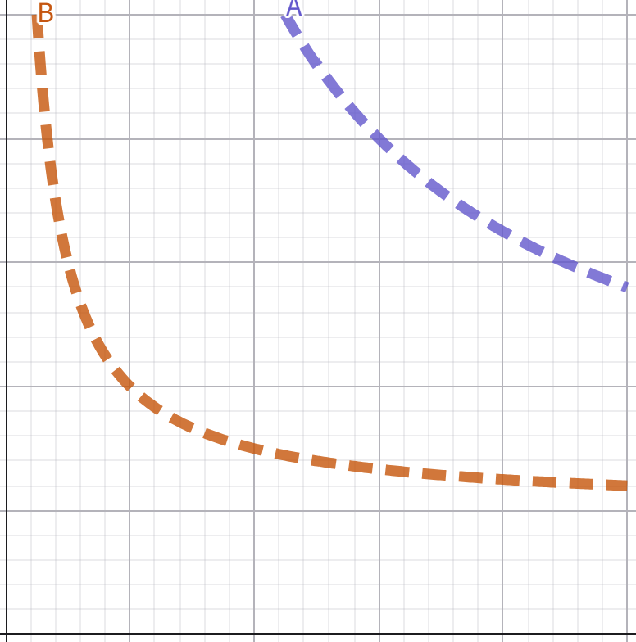

C:努力を要する
C:努力を要する

B:おおむね満足できる
A:十分満足できる
 | 粘り強さ | 調整力 | ABC評価 | 評価ポイント
全体評価 | 1.0416666667 | 1.8 | C | 22
 |  |  |  |  |  | 自己評価 自由記述欄
 |  |  |  |  |  | 時々自ら時間をかけていろいろな解き方を模索しながらその問題に適している解き方を探して解いた。でも毎回深く自ら取り組むことができなかったことがよくなかった。今後は毎日コツコツやって日々努力しようと思った

 |  |  |  |  |  | 今後の具体的な目標(フィードバックを受けて)

C:努力を要する

学力の推移（知識技能）
学力の推移（回帰直線）
3

2810
x | y
1 | 1
3 | 3
5 | 2

学力の推移（思考判断表現）
学力の推移（回帰直線）
3

2810
x | y
1 | 2
3 | 1
5 | 1

